Folha1
 |  |  |  |  |  |  |  |  |  |  |  | 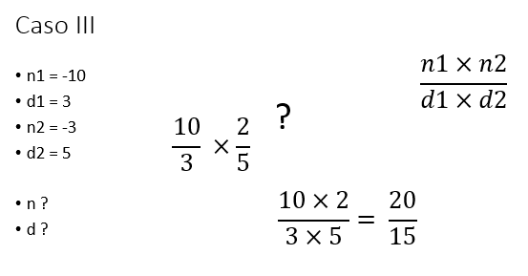
Passo | n1 | d1 | n2 | d2 | n | d | n1 >= 9999… | d1 | n2 | d2 | Passp. Seg | Ecrã
3 |  |  |  |  |  |  |  |  |  |  | 4 | Numerador da primeira fração ? | P01 | Início:
4 | -10 |  |  |  |  |  |  |  |  |  | 5 | 20 | P02 | FAZER
5 |  |  |  |  |  |  | V |  |  |  | 7 |  | P03 | ESCREVER “Numerador da primeira fração ?”
7 |  |  |  |  |  |  |  |  |  |  | 8 | Denominador da primeira fração ? | P04 | LER n1
8 |  | 3 |  |  |  |  |  |  |  |  | 9 | 0 | P05 | ATÉ (n1>=-999 e n1<=999)
9 |  |  |  |  |  |  |  | V |  |  |  |  | P06 | FAZER
 |  |  |  |  |  |  |  |  |  |  |  | O denominador ser diferente de ZERO! | P07 | ESCREVER “Denominador da primeira fração ?”
 |  |  |  |  |  |  |  |  |  |  |  | Denominador da primeira fração ? | P08 | LER d1
 |  |  |  |  |  |  |  |  |  |  |  | 3 | P09 | ATÉ (d1 ≠ 0) E d1>=-999 e d1<=999
 |  |  |  |  |  |  |  |  |  |  |  |  | P10 | LER n2, d2
 |  |  |  |  |  |  |  |  |  |  |  |  | P11 | n = n1 x n2
 |  |  |  |  |  |  |  |  |  |  |  |  | P12 | d = d1 x d2
 |  |  |  |  |  |  |  |  |  |  |  |  | P13 | ESCREVER “numerador do produto das frações: ”, n
 |  |  |  |  |  |  |  |  |  |  |  |  | P14 | ESCREVER “denominador do produto das frações: ”, d
 |  |  |  |  |  |  |  |  |  |  |  | 20 | P15 | SE d <> 1 ENTÃO
 |  |  |  |  |  |  |  |  |  |  |  | 15 | P16 | ESCREVER “ “, n
 |  |  |  |  |  |  |  |  |  |  |  |  | P17 | ESCREVER “--------”
 |  |  |  |  |  |  |  |  |  |  |  |  | P18 | ESCREVER “ ”, d
 |  |  |  |  |  |  |  |  |  |  |  |  | P19 | SENÃO
 |  |  |  |  |  |  |  |  |  |  |  |  | P20 | ESCREVER n
 |  |  |  |  |  |  |  |  |  |  |  |  | P21 | FIMSE
 |  |  |  |  |  |  |  |  |  |  |  |  | P22 | Fim.

